TAMAÑO DE LA MUESTRA
 | ¿N finito o infinito? | 1 | 1 si N es finito, 2 si N es infinito |  |  | Ejercicio 10. Trabajo 1. | datos del problema |  |  | funciones Excel utilizadas

* Escriba el tamaño relativo de cada estrato si N es infinito |  |  |  |  |  |  |  |  |  | L.E.E. de la media
 | ESTRATO 1 | ESTRATO 2 | ESTRATO 3 | ESTRATO 4 |  |  |  |  |  | Bμ = | 3 |  |  | 2.25
* |  |  |  |  | deben sumar 1
 |  |  |  |  | 0 |  |  |  |  | L.E.E. del total
 |  |  |  |  |  |  |  | zc = | 2 | Bτ = |  |  |  | 0

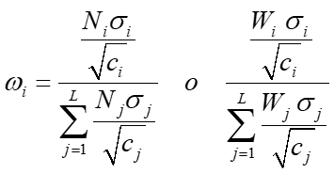
 | 420 | 0 | 0 | 0 | 420 | =N |  |  | ESTRATO 1 | ESTRATO 2 | ESTRATO 3 | ESTRATO 4 | D=
 |  |  |  |  |  |  | ÓPTIMA

 | 111.25714286 | 0 | 0 | 0

 | 1.1 | 9.2 | 5.3

 |  |  |  |  |  |  | NEYMAN

 |  |  |  |  |  |  |  |  | #DIV/0! | #DIV/0! | #DIV/0! | #DIV/0!

 |  |  |  |  | 0 |  |  |  | #DIV/0! | #DIV/0! | #DIV/0! | #DIV/0!

 |  |  |  |  | 0 |  | PROPORCIONAL

 |  |  |  |  |  |  |  |  | 1 | 0 | 0 | 0
 |  |  |  |  | 0

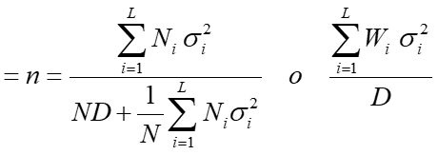
 |  |  |  |  | 0
 |  |  |  |  |  |  |  |  | 0 | 0 | 0 | 0

 |  |  |  |  | 0

 |  |  |  |  |  |  |  |  | ESTRATO 1 | ESTRATO 2 | ESTRATO 3 | ESTRATO 4 | C= | 543 | coste máximo para tomar la muestra
 |  |  |  |  | 0 |  | ÓPTIMA (coste fijo)

 |  |  |  |  |  |  |  |  | #DIV/0! | #DIV/0! | #DIV/0! | #DIV/0!
 |  |  |  |  | 0

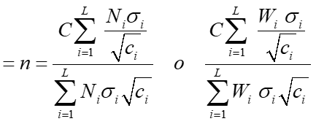
 |  |  |  |  | 0
 |  |  |  |  |  |  |  |  | #DIV/0! | #DIV/0! | #DIV/0! | #DIV/0!

